RegresionLineal
 | REGRESION LINEAL |  | MODELO 2
 | Resumen | Nº coeficientes |  | R.2.train | R.2.test | Diferencia | AIC | BIC | N.Parametros
MODELO 1 | Train: 0.7478777 ; Test: 0.7212062 ; Dif. (Train-Test): 0.02667147 ; AIC: 48748.66 ; BIC: 50090.89 | 197 | AIC-both | 0.7269093 | 0.7206489 | 0.006260399 | 49035.62 | 49591.49 | 80 | [1,] 0.6904658 0.6851405 0.6904658 0.6875613 0.7093772 0.7056513
MODELO 1.2 | Train: 0.7446146 ; Test: 0.7300452 ; Dif. (Train-Test): 0.01456939 ; AIC: 48730.19 ; BIC: 49726.7 | 146 | BIC-both | 0.7175325 | 0.7125330 | 0.004999480 | 49156.92 | 49380.63 | 31 | [2,] 0.7081776 0.7052352 0.7081776 0.7064551 0.7223857 0.7204189
 |  |  | AIC-forward | 0.7274097 | 0.7203982 | 0.007011546 | 49035.71 | 49632.25 | 86 | [3,] 0.7185840 0.7133429 0.7185840 0.7145395 0.7320403 0.7307411
 |  |  | BIC-forward | 0.7175325 | 0.7125330 | 0.004999480 | 49156.92 | 49380.63 | 31 | [4,] 0.7267689 0.7225868 0.7267689 0.7240685 0.7420168 0.7374799
 |  |  | AIC-backward | 0.7429585 | 0.7310767 | 0.011881805 | 48690.18 | 49408.75 | 104 | [5,] 0.7525808 0.7412284 0.7525808 0.7449443 0.7597170 0.7575401
 |  |  | BIC-backward | 0.7326360 | 0.7222005 | 0.010435513 | 48817.95 | 49102.67 | 40
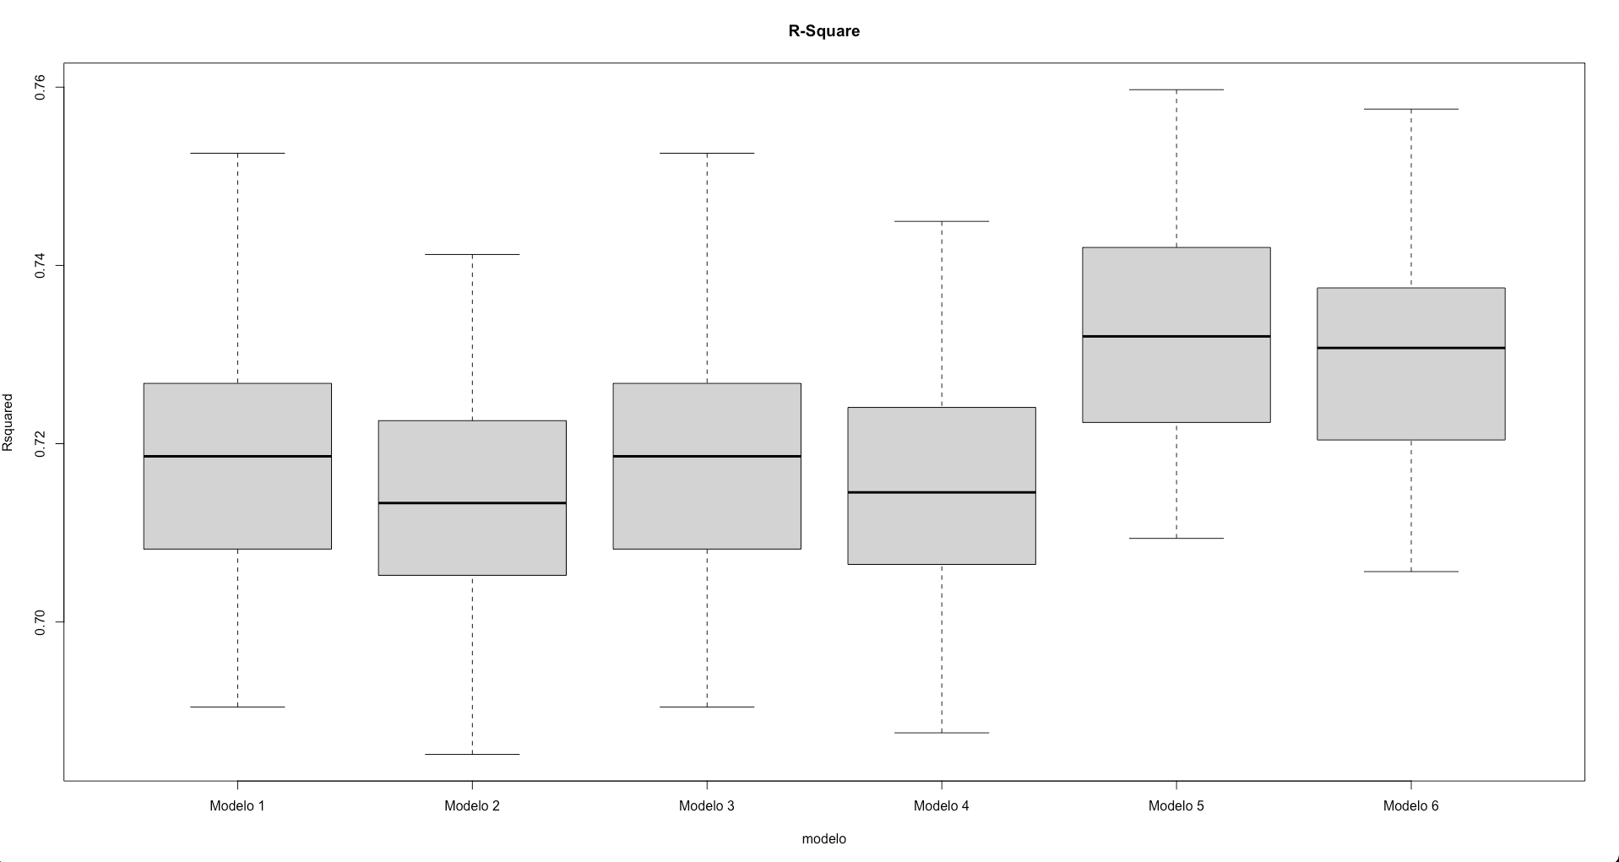
 |  |  |  |  |  |  |  |  |  | CON SELECCIÓN CLÁSICA…
 |  |  |  |  |  |  |  |  |  | modelo media sd numero.coeficientes
 |  |  |  |  |  |  |  |  |  | 1 Modelo 1 0.7180588 0.01251928 78
 |  |  |  |  |  |  |  |  |  | 2 Modelo 2 0.7141463 0.01236293 27
 |  |  |  |  |  |  |  |  |  | 3 Modelo 3 0.7180588 0.01251928 78
 |  |  |  |  |  |  |  |  |  | 4 Modelo 4 0.7148307 0.01222143 31
 |  |  |  |  |  |  |  |  |  | 5 Modelo 5 0.7319111 0.01202394 101
 |  |  |  |  |  |  |  |  |  | 6 Modelo 6 0.7295489 0.01184868 40

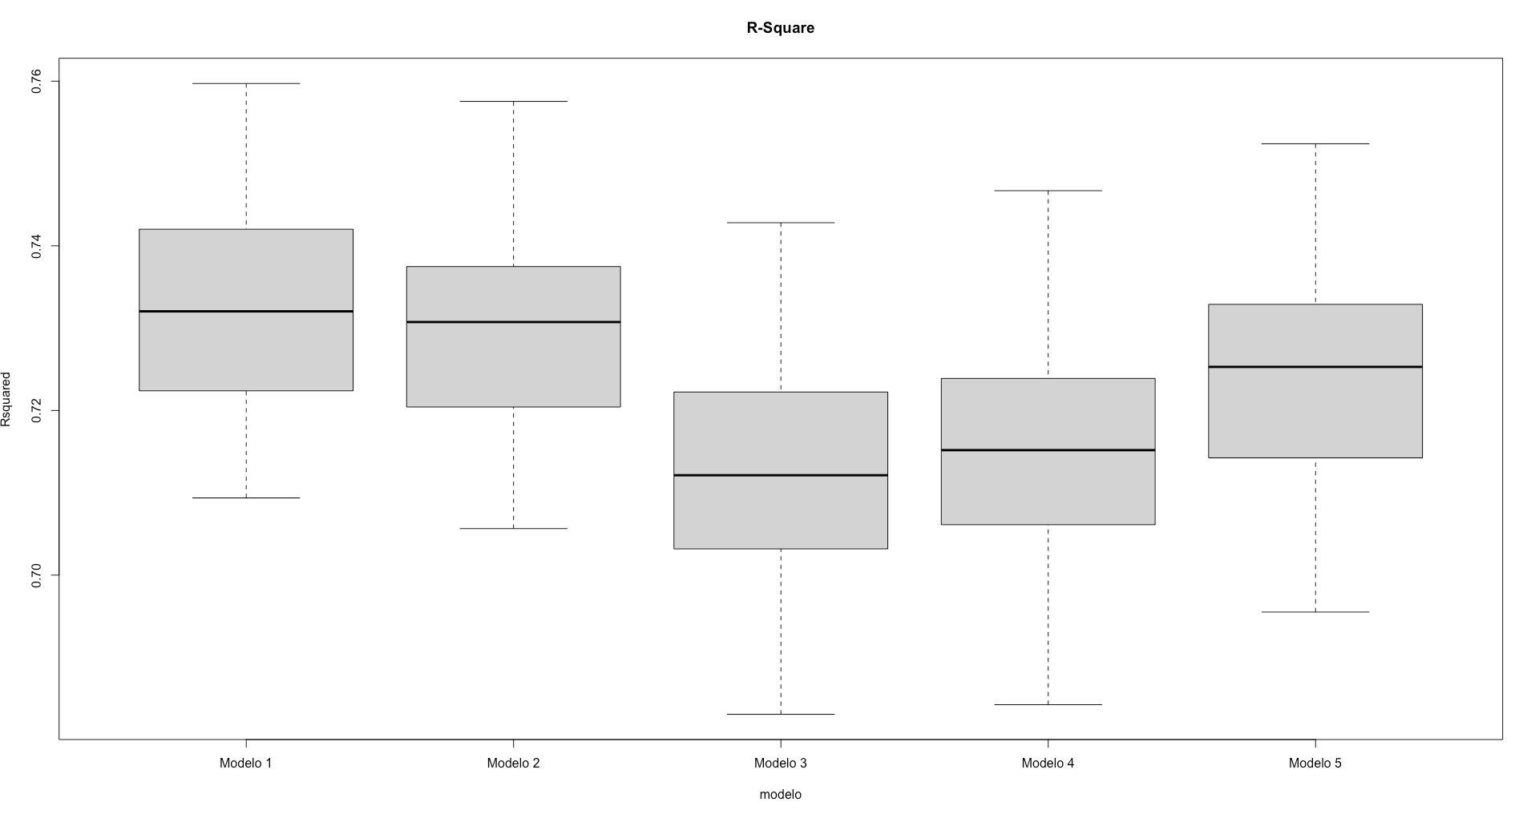

 |  |  |  |  |  |  |  |  |  | CON SELECCIÓN ALEATORIA…
 |  |  |  |  |  |  |  |  |  | modelo media sd numero.coeficientes
 |  |  |  |  |  |  |  |  |  | 1 Modelo 1 0.7319111 0.01202394 101
 |  |  |  |  |  |  |  |  |  | 2 Modelo 2 0.7295489 0.01184868 40
 |  |  |  |  |  |  |  |  |  | 3 Modelo 3 0.7127982 0.01240703 21
 |  |  |  |  |  |  |  |  |  | 4 Modelo 4 0.7150102 0.01249964 26
 |  |  |  |  |  |  |  |  |  | 5 Modelo 5 0.7238630 0.01244719 21

 |  |  |  |  |  |  |  |  |  | [1,] 0.7093772 0.7056513 0.6830902 0.6842574 0.6955125
 |  |  |  |  |  |  |  |  |  | [2,] 0.7223857 0.7204189 0.7031900 0.7061263 0.7142450
 |  |  |  |  |  |  |  |  |  | [3,] 0.7320403 0.7307411 0.7121297 0.7151818 0.7252932
 |  |  |  |  |  |  |  |  |  | [4,] 0.7420168 0.7374799 0.7222428 0.7238932 0.7328903
 |  |  |  |  |  |  |  |  |  | [5,] 0.7597170 0.7575401 0.7428061 0.7466967 0.7523991

